ТЕХ ОТЧЕТ
РАБОЧИЙ ТЕХНИЧЕСКИЙ ОТЧЕТ |  |  |  |  | № 202004GN003
 |  |  |  |  | ДАТА: 22.04.2020 г.
Ф.И.О. владельца а/м |  |  |  | Кажмуратов Азамат Тулегенович
Ф.И.О. составившего отчет |  |  |  | Есмагамбетов Т.С.
Номер телефона с кодом города |  |  |  | 87172571571
Модель |  |  | Идентификационный номер автомобиля |  | Пробег | Дата продажи
RAVON NEXIA R3 |  |  | MX1TA69V9KA101350 |  | 3217 | 2019-11-26
Обстоятельства при которых обнаружена проблема |  |  |  | Описание проблемы
 |  |  |  | Владелец автомобиля жалуется, не работает кондиционер
А. |  | Автомобиль стоял, двигатель не работал
В. | Автомобиль находился в движении: |  |  | пустой контур системы кондиционирования
 |  | При торможении
 |  | При переходе от ускорения к накату |  | Информация относительно проблемы (Приложить чертеж или фотграфию неисправности)
 |  | При переключение на задний ход
 |  | При повороте
 |  | При ускорении |  | 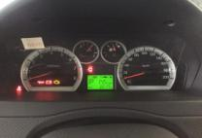 | 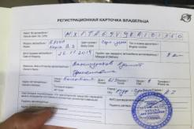
 |  | При замедлении
 |  | При ______ оборотах в минут
 |  | При любой скорости
 |  | На неровной дороге
 |  | На _____ передаче
С. | При использовании:
 |  | Тормозов
 |  | При повороте руля
 |  | При выключении сцепления |  | 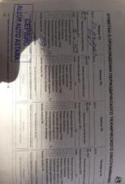 | 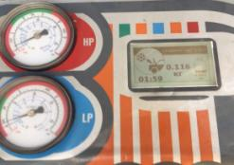
 |  | Обогревателя / кондиционера
 |  | При работе стеклоочистит / омывателя
 |  | При включении радио / CD проигрыват
 |  | Обогревателя заднего стекла
 |  | Прочее
D.
 |  | При запуске
 |  | При прогреве
 |  | На холостом ходу |  | 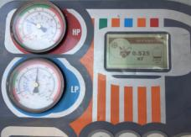
C)
 |  | При горячем двигателе
E. | Возникает:
 |  | При ускорении
 |  | При высоких оборотах двигателя
 |  | При большой скорости
 |  | При большой загрузке багажника
F. | Когда случается по времени:
 |  | Всегда
 |  | Иногда |  | Информация о проблемной детали
 |  | После _____ км движения |  | Номер детали по каталогу:
 |  | После _____ минут езды |  | Наименование детали:
Действия инженера по гарантии дилерского предприятия |  |  |  | Название поставщика:
 |  |  |  | LOT № детали:
 |  |  |  | Жалоба подтверждена. Выявлен низкий уровень хладогента в системе кондиционирования. Произвели проверку системы кондиционирования, выявлено отсутствие хладогента . Произвели заправку хладогента. Неисправность устранена.
Ответственный Отдел по принятию мер и исследованию проблемы

 |  |  |  | (заполняется со стороны Отдела Гарантии качества ЗАО "GM Uzbekistan")

